首页
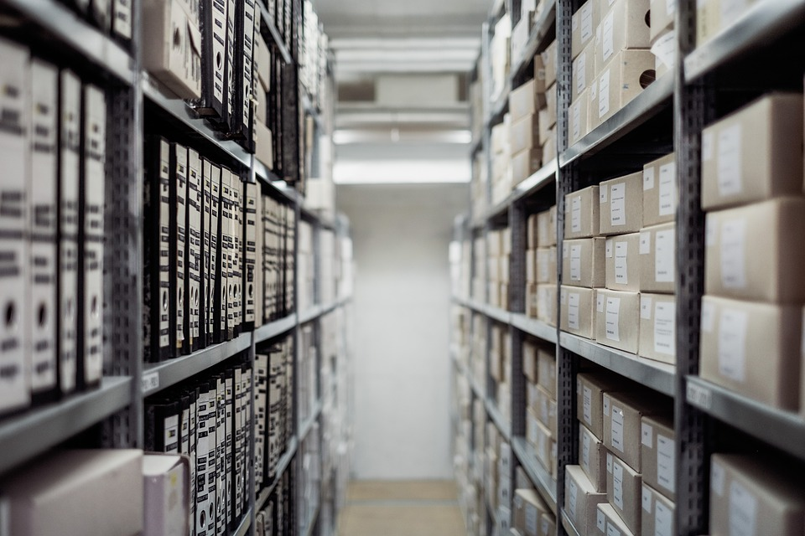
出入库仓库管理系统

出入库仓库管理系统

入库明细
出库明细
产品库存

产品查询
基本设置
使用帮助

